ตัวอย่างโอนคืนลูกค้า
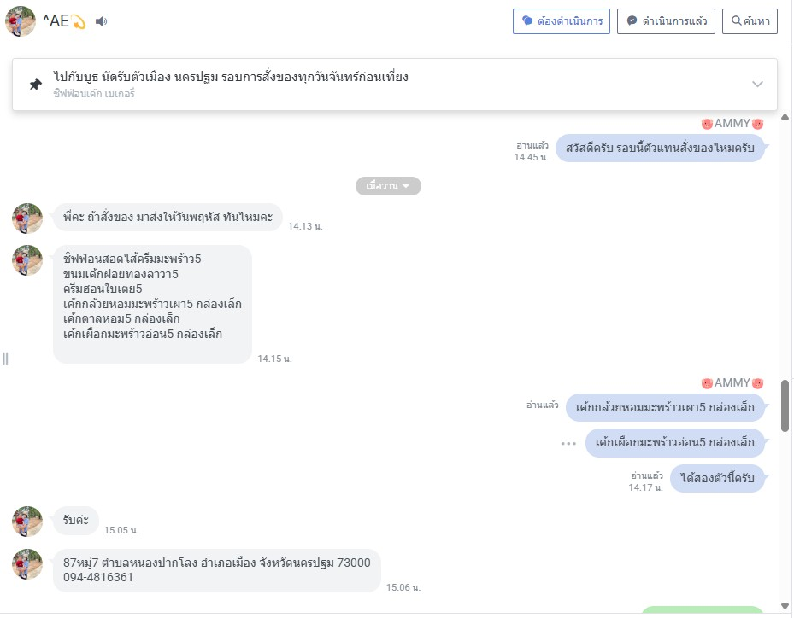
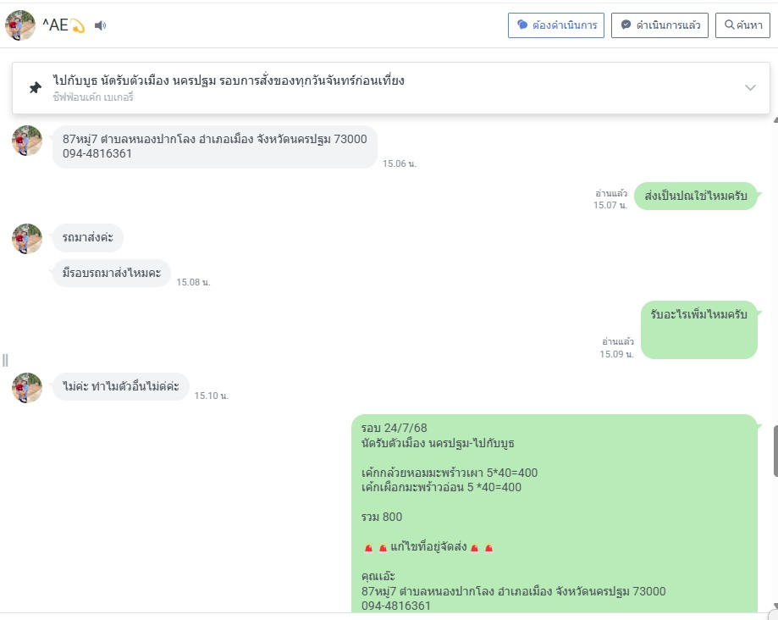
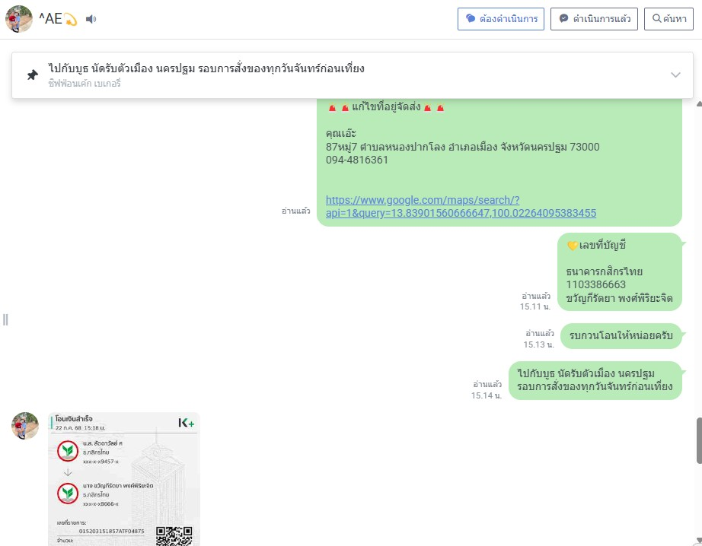
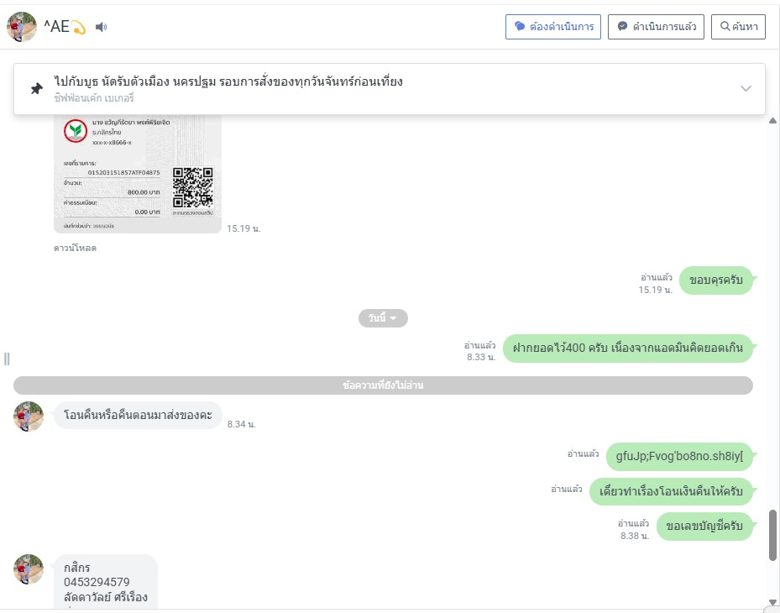
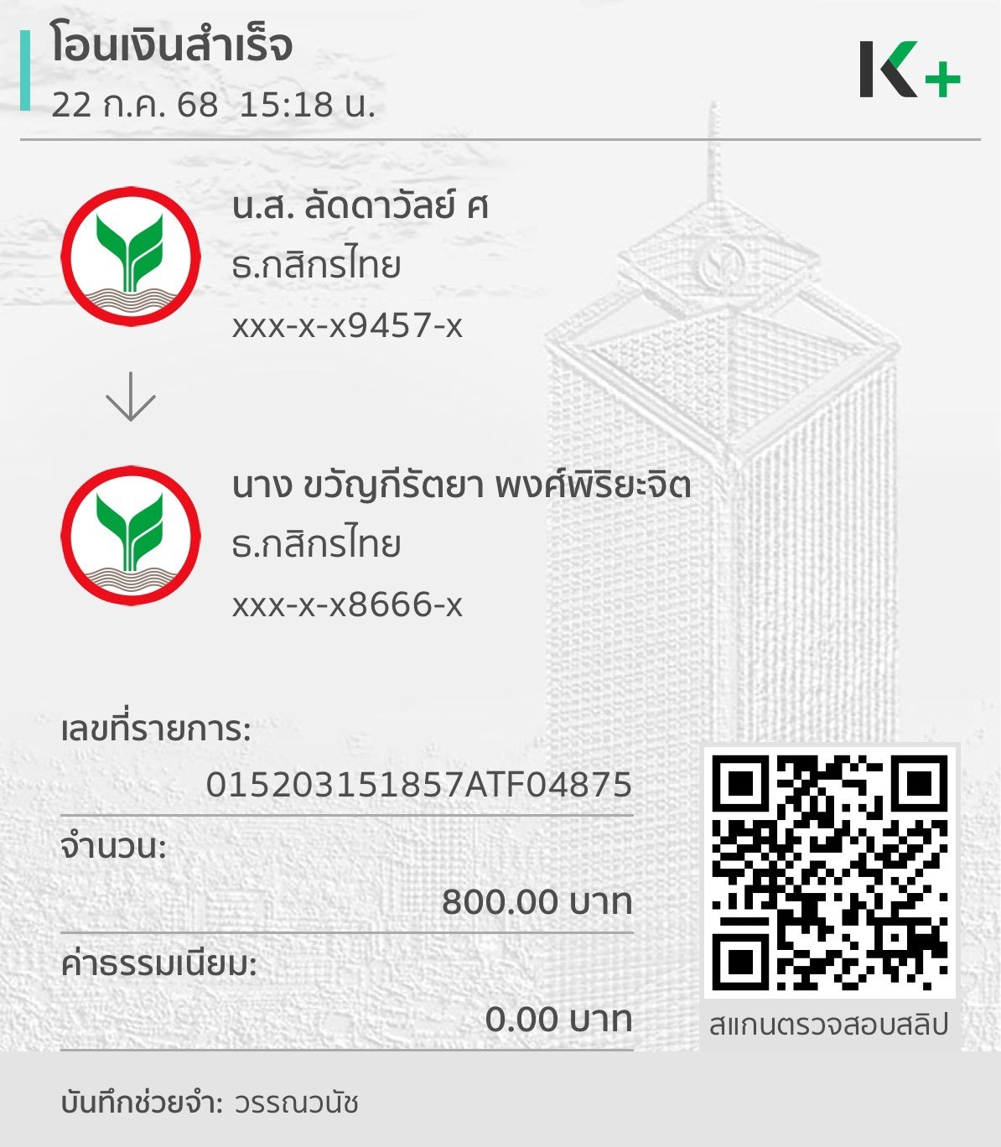
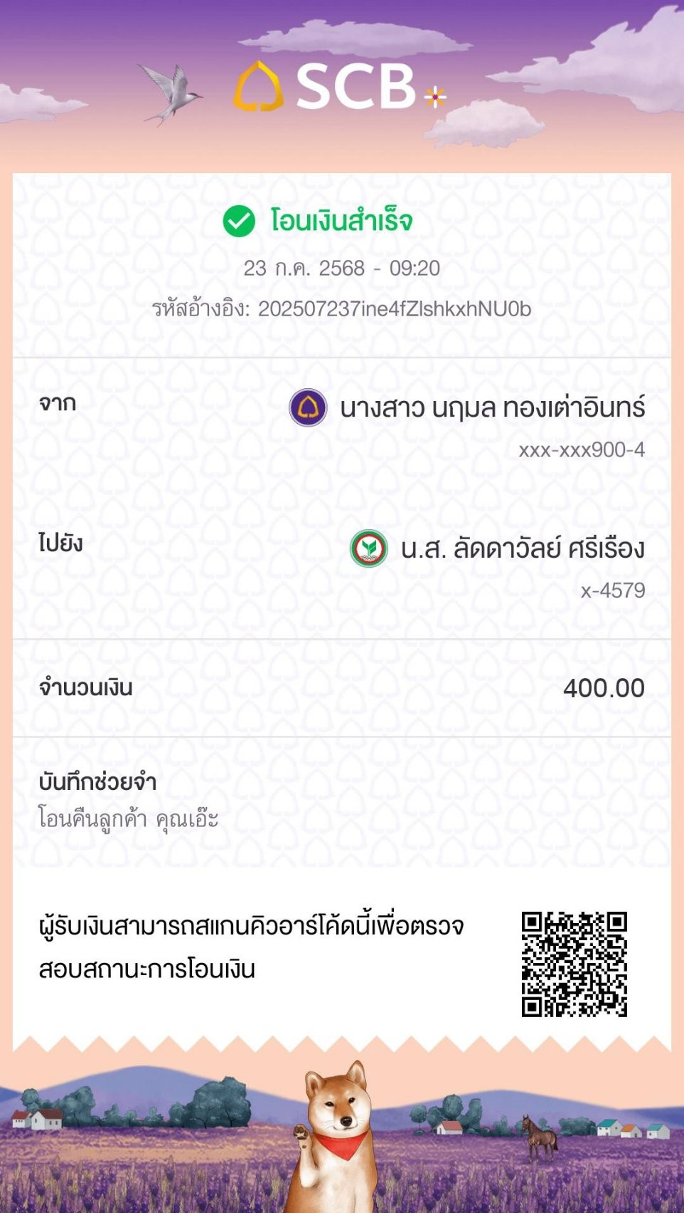
 |  | ใบแจ้งโอนเงินคืนลูกค้า

 |  |  | วันที่ 23/7/68

เรื่อง : โอนเงินคืนลูกค้าออนไลน์
เรียน : ผู้บริหาร
สำเนา : ฝ่ายบัญชี - การเงิน

แพลตฟอร์ม | เลขที่ออเดอร์ | ชื่อลูกค้า | สาเหตุ | จำนวนเงิน

 |  |  | เนื่องจาก แอดมินคิดยอดลูกค้าเกินมา400 บาท
LINE OA |  | ลัดดาวัลย์ | แอดมินได้โอนเงินคืนลุกค้าไปแล้ว | 400
 |  |  | เลยต้องทำเรื่องโอนเงินคืนแอดมิน

โอนเงินคืนบัญชี : นฤมล ทองเต่าอินทร์
ยอดเงินที่โอนคืน : 400
เลขที่บัญชี : '0930292194
ธนาคาร : พร้อมเพย์
แนปรูป :

